信用交易
融资融券市场交易数据统计（20221107）

标的证券 | 融资融券余额（亿元） | 融资余额（亿元） | 融券余额（亿元） | 融资买入额（亿元） | 融资融券规模变化（亿元） | 融资余额增幅(‰) | 融券余额增幅(%)
统计数据 | 15,653.66 | 14,588.30 | 1,065.36 | 766.37 | 42.35 | 3.92 | -1.35
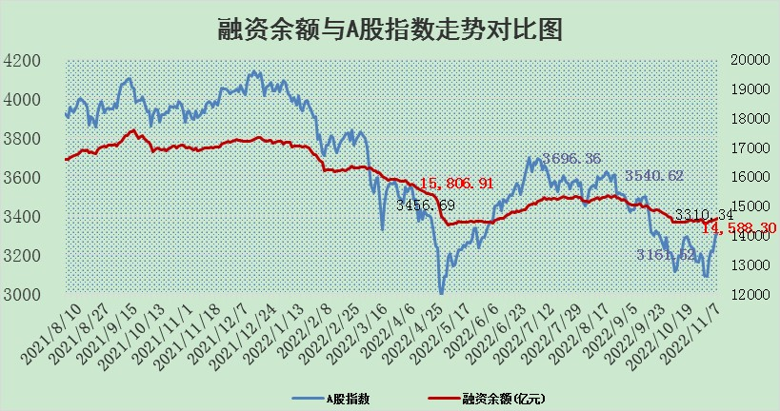

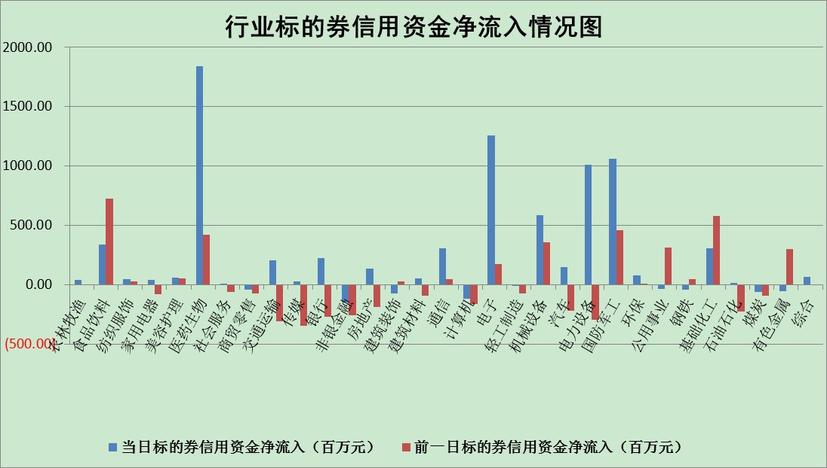

标的基金代码 | 标的基金简称 | 融资余额/市值(%) | 融资余额增幅(%) | 融资买入额/成交金额(%) | （融资余额净增额-融券余额净增额）/市值(‱) | 融券余额降幅(%) | ABS[（融资余额净增额-融券余额净增额）/市值净增额-1](%)
159902 | 华夏中小板ETF | 0.00 | 0.00 | 0.00 | 0.00 | 0.00 | 100.00
159915 | 易方达创业板ETF | 2.02 | 1.75 | 76190.69 | 3.43 | -0.13 | 120.41
159919 | 嘉实沪深300ETF | 5.57 | 1.37 | 2.79 | 7.66 | 1.18 | 193.92
159920 | 华夏恒生ETF | 78.99 | -0.01 | 6.31 | -0.54 | -4.59 | 100.22
159922 | 嘉实中证500ETF | 0.32 | -5.50 | 31.58 | -2.41 | -0.09 | 175.52
159925 | 南方沪深300ETF | 0.02 | -1.00 | 0.03 | -0.02 | 0.00 | 100.08
159928 | 消费ETF | 0.83 | -5.55 | 1.38 | -3.81 | 8.93 | 107.22
159934 | 易方达黄金ETF | 471.59 | -0.75 | 28.38 | -356.16 | 0.00 | 687.67
159939 | 全指信息技术ETF | 1.03 | 4.88 | 190.27 | 5.18 | 13.85 | 118.57
159940 | 全指金融地产ETF | 0.46 | -4.06 | 0.01 | -1.96 | 0.00 | 94.57
159995 | 半导体芯片ETF | 1.79 | -1.32 | 178.03 | -4.22 | -9.24 | 94.92
159997 | 天弘中证电子ETF | 2.69 | 0.84 | 5.74 | 2.24 | 0.44 | 105.09
159998 | 天弘中证计算机主题ETF | 0.37 | 6.88 | 0.06 | 2.40 | 0.00 | 103.91
510050 | 华夏上证50ETF | 10.30 | -0.37 | 67.43 | -5.31 | -9.38 | 97.80
510180 | 华安上证180ETF | 0.53 | -0.05 | 0.26 | -0.39 | -39.63 | 104.21
510880 | 华泰柏瑞红利ETF | 0.23 | -1.03 | 0.17 | -0.61 | -58.02 | 100.74
510900 | 易方达恒生H股ETF | 141.93 | -0.18 | 4.05 | -25.03 | 0.00 | 115.91
511010 | 5年期国债ETF | 9.64 | 28.20 | 4.61 | 212.08 | 0.00 | 274558.74
511380 | 可转债及可交换债券ETF | 18.11 | 0.38 | 1.58 | 6.89 | 0.00 | 157.50
512000 | 全指证券ETF | 7.12 | -0.16 | 15.82 | -1.46 | -0.83 | 90.26
512010 | 沪深300医药卫生ETF | 4.86 | -0.12 | 77.74 | -0.22 | 1.12 | 100.38
512070 | 沪深300非银ETF | 2.92 | -0.20 | 27.56 | -0.77 | -34.01 | 101.61
512400 | 南方中证申万有色金属ETF | 1.28 | 5.64 | 1.52 | 1.46 | -12.32 | 99.55
512580 | 广发中证环保产业ETF | 0.87 | 23.82 | 0.55 | 17.03 | 0.54 | 432.69
512660 | 国泰中证军工ETF | 3.01 | 3.13 | 25.25 | 11.75 | 4.13 | 120.18
512800 | 华宝中证银行ETF | 15.14 | 0.36 | 4.05 | -13.10 | -479.04 | 45.19
512980 | 广发中证传媒ETF | 1.98 | -3.17 | 107.36 | -6.48 | 0.00 | 105.74
515030 | 华夏中证新能源汽车ETF | 1.68 | 0.39 | 36.34 | 0.22 | -1.74 | 99.66
515050 | 华夏中证5G通信主题ETF | 1.83 | -0.28 | 59.61 | -5.55 | -185.35 | 116.01
515070 | 华夏中证人工智能ETF | 1.42 | 2.13 | 0.62 | 2.96 | 0.00 | 103.04
标的股票比较指标 |  | 融资余额/流通A股市值(%) | 融资余额增幅(%) | 融资买入额/成交金额(%) | （融资余额净增额-融券余额净增额）/流通A股市值(‱) | 融券余额降幅(%) | ABS[（融资余额净增额-融券余额净增额）/流通A股市值净增额-1](%)
前十名标的个股 |  | 仁东控股 | 迪生力 | 华依科技 | 唯特偶 | 德固特 | 德邦科技
 |  | 炬芯科技 | 赛伍技术 | 艾为电子 | 赛伍技术 | 徐家汇 | 联创光电
 |  | 全柴动力 | 华电重工 | 华懋科技 | 汉仪股份 | 健民集团 | 金道科技
 |  | 数码视讯 | 青岛中程 | 杭华股份 | 美好医疗 | 百胜智能 | 久日新材
 |  | 福星股份 | 金诚信 | 西藏城投 | 超越科技 | 严牌股份 | 万凯新材
 |  | 蒙草生态 | 三孚股份 | 景兴纸业 | 天岳先进 | 三江购物 | 金山办公
 |  | 亚通股份 | 鼎胜新材 | 久日新材 | 捷邦科技 | 军信股份 | 圣阳股份
 |  | 司尔特 | 宝通科技 | 汤臣倍健 | 联影医疗 | 泸天化 | 品高股份
 |  | 尖峰集团 | 牧高笛 | 兴业证券 | 西测测试 | 昂立教育 | 南天信息
 |  | 莱茵生物 | 华光环能 | 赛微微电 | 奥精医疗 | 合锻智能 | 美好医疗
后十名标的个股 |  | 盐津铺子 | 联络互动 | 辽宁能源 | 德邦科技 | 华银电力 | 超卓航科
 |  | 新乳业 | 超卓航科 | 中青宝 | 侨源股份 | 中国广核 | 国缆检测
 |  | 岱美股份 | 红星发展 | 美利云 | 超卓航科 | 东华科技 | 承德露露
 |  | 杭叉集团 | 晨光新材 | 阳光诺和 | 露笑科技 | 博瑞传播 | 盛帮股份
 |  | 安道麦A | 西子洁能 | 柳钢股份 | 蕾奥规划 | 富淼科技 | 科翔股份
 |  | 皇马科技 | 宏创控股 | 皇马科技 | 永信至诚 | 东江环保 | 快可电子
 |  | 中国广核 | 兆新股份 | 泛海控股 | 华银电力 | 三生国健 | 久盛电气
 |  | 景津装备 | 弘讯科技 | 搜于特 | 江波龙 | 祥生医疗 | 国药一致
 |  | 飞科电器 | 蕾奥规划 | 仁东控股 | 科大讯飞 | 江苏吴中 | 超图软件
 |  | 仙鹤股份 | 麦格米特 | 东旭光电 | 思特威 | 华夏幸福 | 普利特
说明：1.以上普通交易数据和信用交易数据皆以交易日收盘后数据为基准；2.上述标的证券总数据只计算标的证券市场总数据，不包括从标的证券中调出去标的证券数据，所以与交易所公布的总值略有不同； 3.上述行业采用申万一级行业分类；4.以上标的基金和标的个股中比较的6个指标值中：前5个（从左至右）为正向指标，值越大排名越靠前；第6个为逆向指标，值越小，排名越靠前；5.第6个指标中ABS[]表示求绝对值，其主要用于考量信用资金相对净流入对股价相对净变化的贡献程度；6.数据来源：wind，交易所。

